业务流程
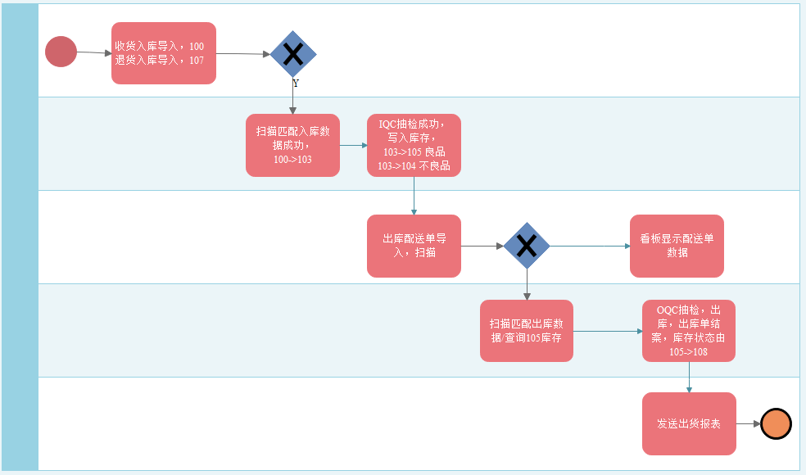

入库扫描
1:供应商提供到货数据包导入程式(通过EXCEL模板上传数据)；

显示模板 | 类别 | 日期 | 公司名称 | 发货单号 | 订单编号 | 工厂名称 | 仓库名称 | 物料编号 | 物料名称 | 单位 | 数量 | 件数 | 批次 | 备注

 | 入库
 | 退货

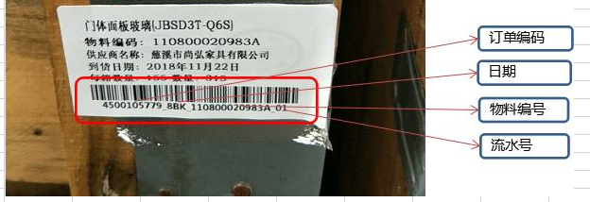

1:Excel 模板为固定格式（业务人员提供）
2:通过点击‘选择上传路径’控件，上传指定格式文件数据
3:点击‘上传’控件，上传数据，插入到指定数据库中。(信息提示： Succeefully，数据上传成功， false，数据上传失败 + ex.message)

2:扫描信息，系统数据与实物外箱标签对比扫描；

显示模板

1：该功能通过扫描枪功能实现
2：业务人员选择日期,批号等条件，查询出对应的导入系统数据(数据来源为：供应商提供到货数据包导入程式 )
3：扫描实物外箱标签，显示在‘外箱标签’栏位，比对该栏位是否存在查询的系统数据中，如果存在将其数据存储(备注状态103),如果不存在该信息不存在与系统中。

IQC抽检
1：系统103状态明细，待IQC确认检验合格，对应物料IQC可手动或批量选择点击入105
2：系统103状态明细，待IQC确认检验不合格，对应物料IQC可手动或批量选择点击入104
显示模板
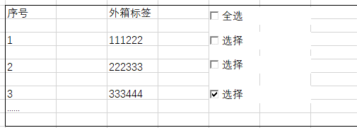

1:下拉框(combox)默认103 状态，点击查询 (系统中所有103 状态的数据)，如下格式显示记录
2: 抽检人员选择对应外箱标签进行抽检，可进行多选功能
3：点击‘抽检合格’，将其选择的外箱标签状态从 103 修改为 105
4：点击‘抽检不良’，将其选择的外箱标签状态从 103 修改为 104

库存结余查询
1：扫描信息状态至105，为仓库库存量；

显示模板
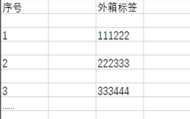

1:下拉框(combox)默认103，105，108 状态，点击查询 (系统中所有103，105，108 状态的数据)，如下格式显示记录
2:点击‘生成EXCEL’,按照查询字段生成EXCEL 文件

VMI看板
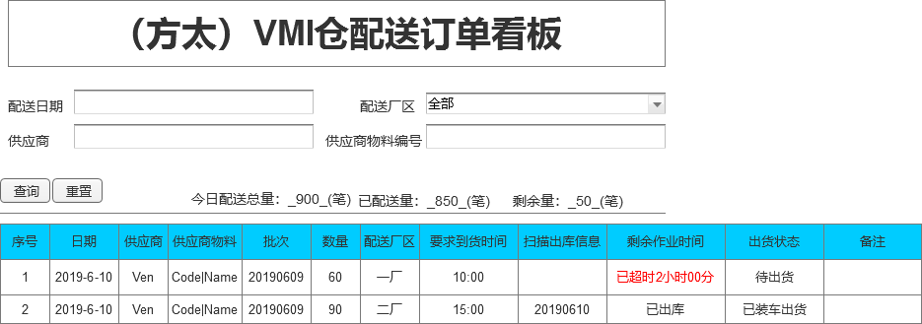

1.已配送数据颜色显示绿色 2.超出配送颜色显示红色，并且显示在最上方 3.1小时内到期显示黄色，显示在红色下

